基隆
 KEELUNG SCHEDULE - 関東 |  |  |  |  |  |  |  |  |  |  |  | 東京海運輸出営業所 TEL：03-6731-7721/FAX：03-6731-7351

Destination: Keelung, Taiwan
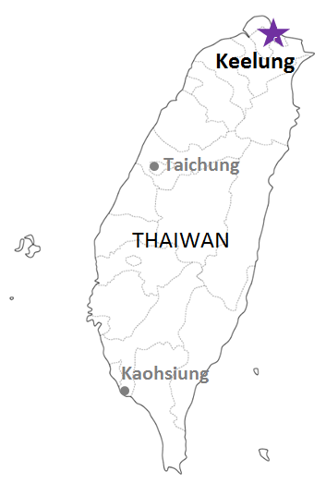
 |  |  |  |  |  |  |  |  |  |  |  |  | UPDATE: | 2024-04-24 | E
From Tokyo / Yokohama
VESSEL | VOY | CFS CUT |  |  |  | ETA |  | ETD |  | ETA
 |  | TYO |  | YOK |  | YOK |  | YOK |  | KLG

 |  |  |  |  |  |  |  | 0 DAYS |  | 3~7 DAYS
YM IMPROVEMENT | 246S | 2024-04-24 | 水 | 2024-04-24 | 水 | 2024-04-26 | 金 | 2024-04-26 | 金 | 2024-05-01 | 水
TS GUANGZHOU | 24009S | 2024-04-25 | 木 | 2024-04-25 | 木 | 2024-04-27 | 土 | 2024-04-27 | 土 | 2024-05-01 | 水
YM IMAGE | 191S | 2024-05-01 | 水 | 2024-05-01 | 水 | 2024-05-03 | 金 | 2024-05-03 | 金 | 2024-05-08 | 水
★TS JAKARTA | 24005S | 2024-05-01 | 水 | 2024-05-01 | 水 | 2024-05-04 | 土 | 2024-05-04 | 土 | 2024-05-08 | 水
YM INCEPTION | 218S | 2024-05-08 | 水 | 2024-05-08 | 水 | 2024-05-10 | 金 | 2024-05-10 | 金 | 2024-05-15 | 水
TS NAGOYA | 24005S | 2024-05-09 | 木 | 2024-05-09 | 木 | 2024-05-11 | 土 | 2024-05-11 | 土 | 2024-05-15 | 水
YM INITIATIVE | 324S | 2024-05-15 | 水 | 2024-05-15 | 水 | 2024-05-17 | 金 | 2024-05-17 | 金 | 2024-05-22 | 水
注意事項
危険品は受諾出来かねますのでご了承ください。
国内消防法該当品は搬入日に指定がございます。 事前に担当者にご確認の上、外貨にてご搬入ください。
段積み不可貨物、重量物、長尺貨物、背高貨物は 受託不可もしくは追加費用が発生する場合がございます。 詳細は担当者までお問合せ下さい。
台湾向けの貨物については、B/L面上に内個数の記載が必要です。 パレット等、中身が見える貨物はShipping Instruction上に 内個数の記載をお願い致します。
貨物搬入の際には、下記３点をお願い致します。 ＊貨物にケースマークを貼付 ＊送り状にケースマークの記載
木材を使用した梱包等については輸入地で規制がございます。 詳細は下記ご確認ください。 http://www.maff.go.jp/pps/j/konpozai/kuni/country.html
先船のスケジュール及び船名は、予告なく変更の可能性がございます。予め御了承をお願い致します。
記載以外の仕向け地も承っております。お問合せください!
TS QINGDAO | 24005S | 2024-05-16 | 木 | 2024-05-16 | 木 | 2024-05-18 | 土 | 2024-05-18 | 土 | 2024-05-22 | 水
YM IMPROVEMENT | 247S | 2024-05-22 | 水 | 2024-05-22 | 水 | 2024-05-24 | 金 | 2024-05-24 | 金 | 2024-05-29 | 水
TS GUANGZHOU | 24010S | 2024-05-23 | 木 | 2024-05-23 | 木 | 2024-05-25 | 土 | 2024-05-25 | 土 | 2024-05-29 | 水
YM IMAGE | 192S | 2024-05-29 | 水 | 2024-05-29 | 水 | 2024-05-31 | 金 | 2024-05-31 | 金 | 2024-06-05 | 水
★本船名＝CUT日前倒し
※本船名＝本船変更
※本船名＝サービス無し
混載サービスのため、スケジュールや船名は予告なく変更する可能性がございます。ご依頼の前に、事前に最新のスケジュールを担当にご確認下さい。

※CFS倉庫受付時間 9：00～15：00
貨物搬入先 | 会社名 |  |  | 住所/保税名所
東京 CFS | ㈱宇徳 東京フレートセンター |  |  | 東京都品川区八潮2-8-1 NACCS:1FWC7
 |  |  |  | TEL: 03-3790-1241 FAX: 03-3790-0803
横浜 CFS | （株）宇徳 本牧A-6 本牧公社A-6 CFS DHA |  |  | 横浜市中区本牧埠頭9-1 NACCS：2EWT8
 |  |  |  | TEL：045-264-7011 FAX：045-264-8036

